Лист1
 |  |  | Магазин «Бисер, Бусинка, Страз» чешский бисер оптом, с доставкой по России http://biser-businka-strass-18.com http://okeanbusin.ru |  |  | опт: +7 499 157-6590 опт: +7 499 157-3151 заказ отправлять на адрес: optotdel18@yandex.ru
 |  |  |  |  |  |  |  |  | сумма заказа:
 |  |  |  |  |  |  |  |  | 0.00
Бланк-заказа: |  |  | Риволи, пуговицы - Swarovski (Австрия) |  |  |  |  |  | 140
ФИО, организация, адрес: |  |  |  |  |  |  |  |  | 73
Контактный телефон:

Изображение | № магазина | Артикул | Цвет | Размеры | Упаковка | Цена, $ | Наличие | количество заказа
Риволи (модель 1122)
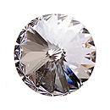 |  | 001 | Crystal | 12 мм | 1 шт. | 0.78 | нет
 |  |  |  |  |  | 0.00
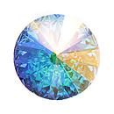 |  | 001AB | Crystal AB | 12 мм | 1 шт. | 1.09
 |  |  |  |  |  | 0.00
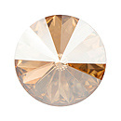 |  | 001GSHA | Golden Shadow | 12 мм | 1 шт. | 1.09
 |  |  |  |  |  | 0.00
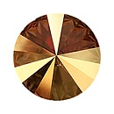 |  | 001METSH | Metallic Sunshine | 12 мм | 1 шт. | 1.09
 |  |  |  |  |  | 0.00
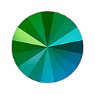 |  | 001SCGR | Scarabaeus Green |  |  | 0.00
 |  |  |  | 14 мм | 1 шт. | 1.22
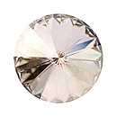 |  | 001SSHA | Silver Shade | 12 мм | 1 шт. | 1.09
 |  |  |  |  |  | 0.00
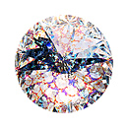 |  | 001WHIPA | White Patina | 12 мм | 1 шт. | 1.09
 |  |  |  |  |  | 0.00
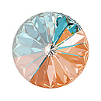 |  | 001L140D | Peach DeLite |  |  | 0.00
 |  |  |  | 14 мм | 1 шт. | 1.04 | нет
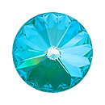 |  | 001L142D | Laguna DeLite |  |  | 0.00
 |  |  |  | 14 мм | 1 шт. | 1.22
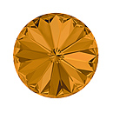 |  | 203 | Topaz |  |  | 0.00
 |  |  |  | 14 мм | 1 шт. | 1.22
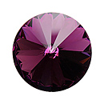 |  | 204 | Amethyst | 12 мм | 1 шт. | 0.91 | нет
 |  |  |  |  |  | 0.00
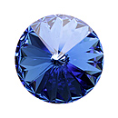 |  | 206 | Sapphire | 12 мм | 1 шт. | 0.91
 |  |  |  | 14 мм | 1 шт. | 1.22
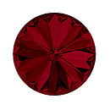 |  | 208 | Siam |  |  | 0.00
 |  |  |  | 14 мм | 1 шт. | 1.22
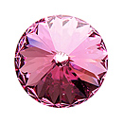 |  | 209 | Rose | 12 мм | 1 шт. | 0.91
 |  |  |  | 14 мм | 1 шт. | 1.22
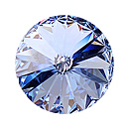 |  | 211 | Light Sapphire | 12 мм | 1 шт. | 0.91
 |  |  |  |  |  | 0.00
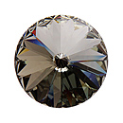 |  | 215 | Black Diamond | 12 мм | 1 шт. | 0.91
 |  |  |  | 14 мм | 1 шт. | 1.22
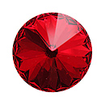 |  | 227 | Light Siam | 12 мм | 1 шт. | 0.91
 |  |  |  |  |  | 0.00
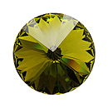 |  | 228 | Olivine | 12 мм | 1 шт. | 0.91
 |  |  |  | 14 мм | 1 шт. | 1.22
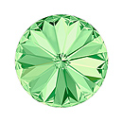 |  | 238 | Chrysolite |  |  | 0.00
 |  |  |  | 14 мм | 1 шт. | 1.22
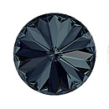 |  | 253 | Graphite |  |  | 0.00
 |  |  |  | 14 мм | 1 шт. | 1.22
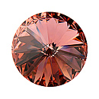 |  | 257 | Blush Rose | 12 мм | 1 шт. | 0.91
 |  |  |  |  |  | 0.00
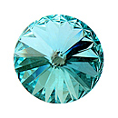 |  | 263 | Light Turquoise | 12 мм | 1 шт. | 0.91
 |  |  |  |  |  | 0.00
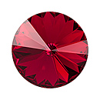 |  | 276 | Scarlet | 12 мм | 1 шт. | 0.78
 |  |  |  |  |  | 0.00
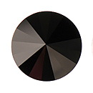 |  | 280 | Jet | 12 мм | 1 шт. | 0.78
 |  |  |  |  |  | 0.00
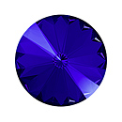 |  | 296 | Majestic Blue |  |  | 0.00
 |  |  |  | 14 мм | 1 шт. | 1.22
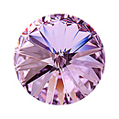 |  | 371 | Violet | 12 мм | 1 шт. | 0.91
 |  |  |  |  |  | 0.00
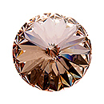 |  | 391 | Silk | 12 мм | 1 шт. | 0.91
 |  |  |  |  |  | 0.00
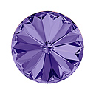 |  | 539 | Tanzanite |  |  | 0.00
 |  |  |  | 14 мм | 1 шт. | 1.22
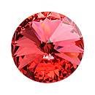 |  | 542 | Padparadscha | 12 мм | 1 шт. | 0.91
 |  |  |  | 14 мм | 1 шт. | 1.22
Пришивные кристаллы (модель 3009)
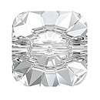 |  | 001M | Crystal | 12x12 мм | 1 шт. | 0.95 | нет
 |  |  |  |  |  | 0.00
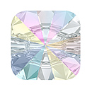 |  | 001AB | Crystal AB | 12x12 мм | 1 шт. | 1.22
 |  |  |  | 14x14 мм | 1 шт. | 1.63
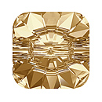 |  | 001GSHA | Golden Shadow |  |  | 0.00
 |  |  |  | 14x14 мм | 1 шт. | 1.63
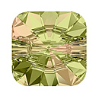 |  | 001LUMG | Luminous Green | 12x12 мм | 1 шт. | 1.36
 |  |  |  |  |  | 0.00
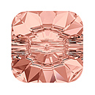 |  | 257 | Blush Rose | 12 мм | 1 шт. | 1.36
 |  |  |  |  |  | 0.00
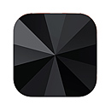 |  | 280 | Jet | 12x12 мм | 1 шт. | 0.95
 |  |  |  | 14x14 мм | 1 шт. | 1.36р.
Пришивные кристаллы (модель 3015)
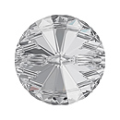 |  | 001 | Crystal | 12 мм | 1 шт. | 0.95 | нет
 |  |  |  |  |  | 0.00
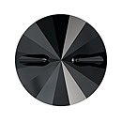 |  | 215 | Black Diamond |  |  | 0.00
 |  |  |  | 16 мм | 1 шт. | 2.17

сумма заказа: |  |  |  |  |  |  |  | 0.00

